blad 1
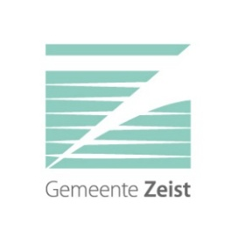
Vragen over Marktconsultatie Vastgoedmanagementsysteem
 | (2026-42)

 | 22-Jun-26

Nr. | Betreft | Vraag | Antwoord
1
2
3
4
5
6
7
8
9
10

 |  |  | Bij meer vragen zelf aanvullen

